Radosław Krowicki
Bahrain |  |  | Saudi Arabia |  |  | Australia |  |  | Italy |  |  | USA
Miejsce | Skrót |  | Miejsce | Skrót |  | Miejsce | Skrót |  | Miejsce | Skrót |  | Miejsce | Skrót
1 | VER | 0 | 1 | VER | 3 | 1 | VER | 0 | 1 | VER | 3 | 1 | VER | 3
2 | LEC | 1 | 2 | LEC | 3 | 2 | LEC 👔 | 1 | 2 | LEC | 0 | 2 | LEC | 3
3 | HAM | 3 | 3 | SAI | 3 | 3 | PER | 1 | 3 | PER | 1 | 3 | PER | 1
4 | NOR | 0 | 4 | PER | 3 | 4 | SAI | 0 | 4 | NOR | 1 | 4 | NOR | 0
5 | PER | 0 | 5 | RUS | 3 | 5 | RUS | 0 | 5 | RUS | 1 | 5 | RIC | 0
6 | RUS | 0 | 6 | HAM | 0 | 6 | HAM | 0 | 6 | VET | 0 | 6 | MAG | 0
7 | SAI | 0 | 7 | MAG | 0 | 7 | BOT 🍑 | 1 | 7 | BOT | 0 | 7 | VET | 0
8 | TSU | 3 | 8 | BOT | 0 | 8 | ALO | 0 | 8 | MAG | 1 | 8 | ALO | 0
9 | GAS | 0 | 9 | GAS | 1 | 9 | NOR | 0 | 9 | RIC | 0 | 9 | BOT | 0
10 | ALO | 1 | 10 | MSC | 0 | 10 | OCO | 0 | 10 | OCO | 0 | 10 | OCO | 0
11 | RIC | 0 | 11 | TSU | 0 | 11 | GAS | 0 | 11 | GAS | 1 | 11 | RUS | 0
12 | ALB | 1 | 12 | ALO | 0 | 12 | MAG | 0 | 12 | ALO | 0 | 12 | TSU | 3
13 | OCO | 0 | 13 | NOR | 0 | 13 | RIC | 0 | 13 | TSU | 0 | 13 | GAS | 0
14 | BOT | 0 | 14 | ZHO | 0 | 14 | TSU 🩴 | 1 | 14 | ZHO | 1 | 14 | HAM | 0
15 | VET | 0 | 15 | ALB | 0 | 15 | MSC | 0 | 15 | MSC | 0 | 15 | ZHO | 0
16 | STR | 0 | 16 | OCO | 0 | 16 | STR | 0 | 16 | HAM | 0 | 16 | MSC | 1
17 | LAT | 1 | 17 | STR | 0 | 17 | ALB | 0 | 17 | SAI | 0 | 17 | ALB | 0
18 | MSC | 0 | 18 | RIC | 0 | 18 | ZHO | 0 | 18 | STR | 0 | 18 | STR | 0
19 | MAG | 0 | 19 | HUL | 0 | 19 | VET | 3 | 19 | ALB | 0 | 19 | LAT | 0
20 | ZHO | 0 | 20 | LAT | 0 | 20 | LAT | 0 | 20 | LAT | 0 | 20 | SAI | 0
 |  | 10 |  |  | 16 |  |  | 7 |  |  | 9
 |  |  |  |  |  |  |  |  |  |  |  | PP | LEC | 2
 |  |  |  |  |  |  |  |  |  |  |  | Rand() |  | 13
 |  |  |  |  |  |  |  |  |  |  |  | jh

Spain |  |  | Monaco |  |  | Azerbaijan |  |  | Canada |  |  | GB
Miejsce | Skrót |  | Miejsce | Skrót |  | Miejsce | Skrót |  | Miejsce | Skrót |  | Miejsce | Skrót
1 | VER | 3 | 1 | VER | 0 | 1 | LEC | 0 | 1 | VER | 3 | 1 | VER | 0
2 | LEC | 0 | 2 | PER | 1 | 2 | VER | 1 | 2 | VET | 0 | 2 | PER | 3
3 | PER | 1 | 3 | SAI | 1 | 3 | PER | 0 | 3 | ALO | 0 | 3 | LEC | 1
4 | RUS | 1 | 4 | NOR | 0 | 4 | NOR | 0 | 4 | LEC | 1 | 4 | SAI | 0
5 | SAI | 1 | 5 | RUS | 3 | 5 | SAI | 0 | 5 | PER | 0 | 5 | HAM | 0
6 | HAM | 1 | 6 | ALO | 1 | 6 | GAS | 1 | 6 | LAT | 0 | 6 | RUS | 0
7 | ALO | 0 | 7 | BOT | 0 | 7 | ALO | 3 | 7 | SAI | 0 | 7 | NOR | 1
8 | BOT | 0 | 8 | HAM | 3 | 8 | BOT | 0 | 8 | NOR | 0 | 8 | ALO | 0
9 | NOR | 1 | 9 | OCO | 0 | 9 | RUS | 0 | 9 | GAS | 0 | 9 | RIC | 0
10 | OCO | 0 | 10 | GAS | 1 | 10 | HAM | 0 | 10 | RUS | 0 | 10 | GAS | 0
11 | VET | 3 | 11 | VET | 1 | 11 | MAG | 0 | 11 | BOT | 0 | 11 | BOT | 0
12 | TSU | 0 | 12 | ALB | 0 | 12 | OCO | 0 | 12 | OCO | 0 | 12 | ZHO | 0
13 | ALB | 0 | 13 | MAG | 0 | 13 | VET | 0 | 13 | HAM | 0 | 13 | TSU | 0
14 | GAS | 1 | 14 | TSU | 0 | 14 | ALB | 0 | 14 | TSU | 0 | 14 | ALB | 0
15 | STR | 3 | 15 | MSC | 0 | 15 | TSU | 0 | 15 | ALB | 0 | 15 | OCO | 1
16 | MAG | 1 | 16 | STR | 0 | 16 | RIC | 0 | 16 | ZHO | 0 | 16 | MAG | 0
17 | MSC | 0 | 17 | ZHO | 1 | 17 | ZHO | 1 | 17 | MAG | 3 | 17 | VET | 0
18 | RIC | 0 | 18 | LAT | 0 | 18 | MSC | 0 | 18 | STR | 0 | 18 | STR | 0
19 | ZHO | 3 | 19 | LEC | 0 | 19 | STR | 0 | 19 | RIC | 0 | 19 | MSC | 0
20 | LAT | 0 | 20 | RIC | 0 | 20 | LAT | 0 | 20 | MSC | 1 | 20 | LAT | 0

PP | LEC | 2 | PP | PER | 0 | PP | LEC | 2 | PP | VET | 0 | PP | VER | 0
 | dwa samochody nie skończą ze względów technicnzych | 3 | Rand | LEC dalej nie ukończy XDDD | -1 |  |  |  |  |  | 8 | Rand() |  | 6
 |  | 24 |  |  | 11 |  |  | 8


Austria |  |  | France |  |  | Hungary |  |  | Belgium |  |  | Netherlands
Miejsce | Skrót |  | Miejsce | Skrót |  | Miejsce | Skrót |  | Miejsce | Skrót |  | Miejsce | Skrót
1 | Ver | 1 | 1 | Ver | 3 | 1 | Ver | 3 | 1 | Per | 1 | 1 | Ver | 3
2 | Lec | 1 | 2 | Lec | 0 | 2 | Lec | 0 | 2 | Ver | 1 | 2 | Lec | 1
3 | Per | 0 | 3 | Sai | 0 | 3 | Per | 0 | 3 | Ham | 0 | 3 | Ham | 1
4 | Sai | 0 | 4 | Per | 3 | 4 | Sai | 3 | 4 | Rus | 3 | 4 | Per | 1
5 | Rus | 1 | 5 | Ham | 0 | 5 | Ham | 0 | 5 | Alo | 3 | 5 | Sai | 0
6 | Ham | 0 | 6 | Nor | 1 | 6 | Alo | 0 | 6 | Lec | 3 | 6 | Rus | 0
7 | Alo | 0 | 7 | Msc | 0 | 7 | Rus | 0 | 7 | Sai | 0 | 7 | Nor | 3
8 | Nor | 1 | 8 | Rus | 0 | 8 | Nor | 1 | 8 | Nor | 0 | 8 | Alo | 0
9 | Mag | 1 | 9 | Mag | 0 | 9 | BOT | 0 | 9 | BOT | 0 | 9 | Oco | 3
10 | RIc | 1 | 10 | Alo | 0 | 10 | RIc | 0 | 10 | RIc | 0 | 10 | Gas | 1
11 | Gas | 0 | 11 | Zho | 0 | 11 | Oco | 0 | 11 | Oco | 0 | 11 | RIc | 0
12 | Tsu | 0 | 12 | Oco | 0 | 12 | Mag | 0 | 12 | Gas | 0 | 12 | BOT | 0
13 | Oco | 0 | 13 | RIc | 0 | 13 | Msc | 1 | 13 | Tsu | 3 | 13 | alb | 1
14 | BOT | 0 | 14 | Gas | 0 | 14 | Zho | 1 | 14 | Mag | 0 | 14 | Tsu | 0
15 | Msc | 0 | 15 | Tsu | 0 | 15 | Gas | 0 | 15 | Msc | 0 | 15 | Mag | 3
16 | Vet | 1 | 16 | BOT | 0 | 16 | Tsu | 0 | 16 | alb | 0 | 16 | Zho | 3
17 | Zho | 0 | 17 | Vet | 0 | 17 | Vet | 0 | 17 | Zho | 0 | 17 | Vet | 0
18 | Alb | 0 | 18 | Alb | 0 | 18 | Alb | 1 | 18 | Vet | 0 | 18 | Msc | 0
19 | Str | 0 | 19 | Str | 0 | 19 | Str | 0 | 19 | Str | 0 | 19 | Str | 0
20 | Lat | 1 | 20 | Lat | 0 | 20 | Lat | 0 | 20 | Lat | 0 | 20 | Lat | 0

Pp | VER | 2 |  |  |  | PP | LEC | 0 | PP | Max | 2 | PP | MAX | 2
Random
 |  | 10 |  |  | 7 |  |  | 10 | RND | dwóch się wypierdoli i czerwona | -1 | RND
 |  |  |  |  |  |  |  |  |  |  | 15 |  |  | 22

Italy |  |  | Singapore |  |  | Japan |  |  | USA |  |  | Mexico
Miejsce | Skrót |  | Miejsce | Skrót |  | Miejsce | Skrót |  | Miejsce | Skrót |  | Miejsce | Skrót
1 | Ver | 3 | 1 |  |  | 1 |  |  | 1 |  |  | 1
2 | Lec | 3 | 2 |  |  | 2 |  |  | 2 |  |  | 2
3 | Per | 0 | 3 |  |  | 3 |  |  | 3 |  |  | 3
4 | Sai | 3 | 4 |  |  | 4 |  |  | 4 |  |  | 4
5 | Rus | 0 | 5 |  |  | 5 |  |  | 5 |  |  | 5
6 | Alo | 0 | 6 |  |  | 6 |  |  | 6 |  |  | 6
7 | Nor | 3 | 7 |  |  | 7 |  |  | 7 |  |  | 7
8 | RIc | 0 | 8 |  |  | 8 |  |  | 8 |  |  | 8
9 | BOT | 0 | 9 |  |  | 9 |  |  | 9 |  |  | 9
10 | Ham | 0 | 10 |  |  | 10 |  |  | 10 |  |  | 10
11 | Oco | 3 | 11 |  |  | 11 |  |  | 11 |  |  | 11
12 | Zho | 0 | 12 |  |  | 12 |  |  | 12 |  |  | 12
13 | Gas | 0 | 13 |  |  | 13 |  |  | 13 |  |  | 13
14 | Tsu | 3 | 14 |  |  | 14 |  |  | 14 |  |  | 14
15 | Mag | 1 | 15 |  |  | 15 |  |  | 15 |  |  | 15
16 | Msc | 0 | 16 |  |  | 16 |  |  | 16 |  |  | 16
17 | Vet | 0 | 17 |  |  | 17 |  |  | 17 |  |  | 17
18 | Str | 3 | 18 |  |  | 18 |  |  | 18 |  |  | 18
19 | ten debil z FE | 0 | 19 |  |  | 19 |  |  | 19 |  |  | 19
20 | Lat | 0 | 20 |  |  | 20 |  |  | 20 |  |  | 20

pp | max | 0
 |  | 22

Brazil |  |  | AbuDhabi
Miejsce | Skrót |  | Miejsce | Skrót
1 |  |  | 1
2 |  |  | 2
3 |  |  | 3
4 |  |  | 4
5 |  |  | 5
6 |  |  | 6
7 |  |  | 7
8 |  |  | 8
9 |  |  | 9
10 |  |  | 10
11 |  |  | 11
12 |  |  | 12
13 |  |  | 13
14 |  |  | 14
15 |  |  | 15
16 |  |  | 16
17 |  |  | 17
18 |  |  | 18
19 |  |  | 19
20 |  |  | 20

Steve
 |  |  | Saudi Arabia |  |  | Australia |  |  | Italy |  |  | USA
Miejsce | Skrót |  | Miejsce | Skrót |  | Miejsce | Skrót |  | Miejsce | Skrót |  | Miejsce | Skrót
1 | LEC | 3 | 1 | VER | 3 | 1 | ✨LEC✨ | 3 | 1 | ✨LEC✨ | 0 | 1 | VER 👑 | 3
2 | VER | 0 | 2 | SAI | 1 | 2 | SAI 🗿 | 0 | 2 | VER 👑 | 1 | 2 | ✨LEC✨ | 3
3 | SAI | 1 | 3 | LEC ❤️ | 1 | 3 | VER 👑 | 0 | 3 | PER 🧑‍🌾 | 1 | 3 | PER 🧑‍🌾 | 1
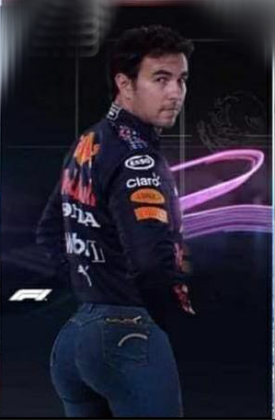
4 |  |  | 4 | PER | 3 | 4 | PER 🧑‍🌾 | 0 | 4 | NOR 🎮 | 1 | 4 | SAI 🗿 | 1
5 |  |  | 5 | HAM 🖕🏿 | 0 | 5 | ALO 🐃 | 0 | 5 | ALO 🐃 | 0 | 5 | NOR 🎮 | 0
6 |  |  | 6 | RUS | 1 | 6 | OCO 🥐 | 1 | 6 | RIC 🦘 | 0 | 6 | RIC 🦘 | 0
7 |  |  | 7 | ALO | 0 | 7 | NOR 🎮 | 0 | 7 | SAI 🗿 | 0 | 7 | BOT 🍆 | 3
8 |  |  | 8 | GAS | 3 | 8 | BOT 🍆 | 3 | 8 | BOT 🍆 | 0 | 8 | ALO 🐃 | 0
9 |  |  | 9 | OCO | 0 | 9 | RIC 🦘 | 0 | 9 | RUS 🌈 | 0 | 9 | HAM 🐒 | 0
10 |  |  | 10 | BOT | 0 | 10 | GAS 🤠 | 1 | 10 | HAM 🐒 | 0 | 10 | RUS 🌈 | 0
11 |  |  | 11 | NOR | 0 | 11 | HAM 🐒 | 0 | 11 | MAG 🦆 | 0 | 11 | VET 🛵 | 0
12 |  |  | 12 | MAG | 0 | 12 | RUS 🌈 | 0 | 12 | VET 🛵 | 0 | 12 | OCO 🥐 | 0
13 |  |  | 13 | RIC | 0 | 13 | TSU 🚽 | 0 | 13 | GAS 🤠 | 1 | 13 | GAS 🤠 | 0
14 |  |  | 14 | TSU | 0 | 14 | MAG 🦆 | 3 | 14 | OCO 🥐 | 3 | 14 | MAG 🦆 | 0
15 |  |  | 15 | ZHO | 0 | 15 | ZHO 🐼 | 0 | 15 | MSC 🥕 | 3 | 15 | ZHO 🐼 | 0
16 |  |  | 16 | MSC | 0 | 16 | MSC 🥕 | 0 | 16 | ZHO 🐼 | 1 | 16 | TSU 🚽 | 0
17 |  |  | 17 | ALB | 0 | 17 | VET 🛵 | 0 | 17 | TSU 🚽 | 0 | 17 | STR 🏧 | 0
18 |  |  | 18 | HUL | 0 | 18 | ALB 👶 | 0 | 18 | STR 🏧 | 0 | 18 | ALB 👶 | 0
19 |  |  | 19 | STR | 0 | 19 | STR 🏧 | 0 | 19 | ALB 👶 | 0 | 19 | MSC 🥕 | 0
20 |  |  | 20 | LAT | 0 | 20 | LAT ♿ | 0 | 20 | LAT ♿ | 0 | 20 | LAT ♿ | 0
 |  | 4 |  |  | 12 |  |  | 11 |  |  | 11 |  |  | 11
 |  |  |  |  |  |  |  |  |  |  |  | PP | PER 🧑‍🌾 | 0
 |  |  |  |  |  |  |  |  |  |  |  | Rand()

Spain |  |  | Monaco |  |  | Azerbaijan |  |  | Canada |  |  | GB
Miejsce | Skrót |  | Miejsce | Skrót |  | Miejsce | Skrót |  | Miejsce | Skrót |  | Miejsce | Skrót
1 | VER 👑 | 3 | 1 | ✨LEC✨ | 0 | 1 | VER 👑 | 3 | 1 | VER | 3 | 1 | VER 👑 | 0
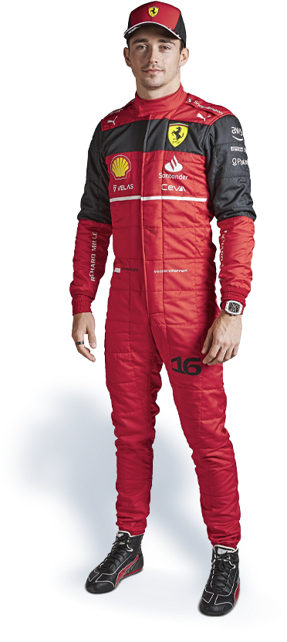
2 | ✨LEC✨ | 0 | 2 | VER 👑 | 1 | 2 | PER 🧑‍🌾 | 3 | 2 | PER | 0 | 2 | ✨LEC✨ | 0
3 | PER 🧑‍🌾 | 1 | 3 | SAI 🗿 | 1 | 3 | ✨LEC✨ | 0 | 3 | SAI | 1 | 3 | PER 🧑‍🌾 | 1
4 | SAI 🗿 | 3 | 4 | PER 🧑‍🌾 | 0 | 4 | SAI 🗿 | 0 | 4 | LEC | 1 | 4 | HAM 🐒 | 1
5 | RUS 🌈 | 0 | 5 | RUS 🌈 | 3 | 5 | RUS 🌈 | 0 | 5 | RUS | 1 | 5 | SAI 🗿 | 0
6 | HAM 🐒 | 1 | 6 | BOT 🍆 | 0 | 6 | NOR 🎮 | 0 | 6 | HAM | 0 | 6 | RUS 🌈 | 0
7 | NOR 🎮 | 1 | 7 | NOR 🎮 | 1 | 7 | HAM 🐒 | 0 | 7 | VET | 0 | 7 | NOR 🎮 | 1
8 | BOT 🍆 | 0 | 8 | HAM 🐒 | 3 | 8 | ALO 🐃 | 1 | 8 | ALO | 1 | 8 | BOT 🍆 | 0
9 | ALO 🐃 | 3 | 9 | GAS 🤠 | 0 | 9 | OCO 🥐 | 1 | 9 | OCO | 0 | 9 | ALO 🐃 | 0
10 | RIC 🦘 | 0 | 10 | MSC 🥕 | 0 | 10 | RIC 🦘 | 0 | 10 | NOR | 0 | 10 | RIC 🦘 | 0
11 | VET 🛵 | 3 | 11 | OCO 🥐 | 1 | 11 | BOT 🍆 | 3 | 11 | BOT | 0 | 11 | VET 🛵 | 0
12 | OCO 🥐 | 0 | 12 | ALO 🐃 | 0 | 12 | GAS 🤠 | 0 | 12 | GAS | 0 | 12 | OCO 🥐 | 0
13 | STR 🏧 | 0 | 13 | MAG 🦆 | 0 | 13 | VET 🛵 | 0 | 13 | RIC | 0 | 13 | GAS 🤠 | 0
14 | ALB 👶 | 0 | 14 | TSU 🚽 | 0 | 14 | TSU 🚽 | 1 | 14 | ZHO | 0 | 14 | STR 🏧 | 0
15 | ZHO 🐼 | 0 | 15 | VET 🛵 | 0 | 15 | MAG 🦆 | 0 | 15 | TSU | 0 | 15 | ALB 👶 | 0
16 | GAS 🤠 | 0 | 16 | RIC 🦘 | 0 | 16 | ZHO 🐼 | 0 | 16 | ALB | 0 | 16 | ZHO 🐼 | 0
17 | MAG 🦆 | 3 | 17 | ALB 👶 | 1 | 17 | ALB 👶 | 0 | 17 | MAG | 3 | 17 | TSU 🚽 | 0
18 | MSC 🥕 | 0 | 18 | STR 🏧 | 0 | 18 | STR 🏧 | 0 | 18 | MSC | 1 | 18 | MSC 🥕 | 0
19 | TSU 🚽 | 0 | 19 | ZHO 🐼 | 0 | 19 | MSC 🥕 | 0 | 19 | STR | 0 | 19 | MAG 🦆 | 0
20 | LAT ♿ | 0 | 20 | LAT ♿ | 0 | 20 | LAT ♿ | 0 | 20 | LAT | 0 | 20 | LAT ♿ | 0
 |  | 18 |  |  | 11
PP | VER 👑 | 0 | PP | ✨LEC✨ | 2 | PP | PER 🧑‍🌾 | 0 | PP | VER | 2 | PP | VER 👑 | 0
 |  |  | rand | s🅱️in w pierwszym zakecie na pierwszym okrazeniu | -1 | rand | brak sc | 3 | rand | sainz wyleci | -1 | rand
 |  |  |  |  |  |  |  | 15 |  |  | 12 |  |  | 3

Austria |  |  | France |  |  | Hungary |  |  | Belgium |  |  | Netherlands
Miejsce | Skrót |  | Miejsce | Skrót |  | Miejsce | Skrót |  | Miejsce | Skrót |  | Miejsce | Skrót
1 | VER 👑 | 1 | 1 | ✨LEC✨ | 0 | 1 | ✨LEC✨ | 0 | 1 | ham | 0 | 1 | max | 3
2 | PER 🧑‍🌾 | 0 | 2 | sai | 0 | 2 | sai | 0 | 2 | per | 3 | 2 | per | 0
3 | ✨LEC✨ | 0 | 3 | ver | 0 | 3 | ver | 0 | 3 | ver | 0 | 3 | lec | 3
4 | SAI 🗿 | 0 | 4 | ham | 0 | 4 | per | 1 | 4 | rus | 3 | 4 | ham | 3
5 | RUS 🌈 | 1 | 5 | per | 1 | 5 | ham | 0 | 5 | lec | 1 | 5 | rus | 0
6 | HAM 🐒 | 0 | 6 | rus | 0 | 6 | rus | 0 | 6 | sai | 0 | 6 | sai | 0
7 | NOR 🎮 | 3 | 7 | oco | 1 | 7 | nor | 3 | 7 | nor | 0 | 7 | nor | 3
8 | OCO 🥐 | 0 | 8 | nor | 1 | 8 | alo | 3 | 8 | alo | 0 | 8 | oco | 0
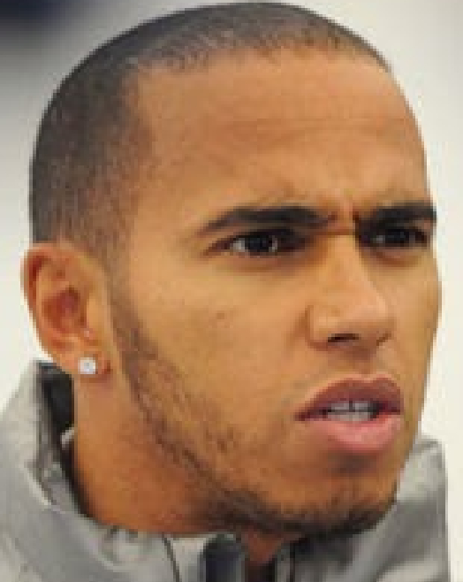
9 | BOT 🍆 | 0 | 9 | alo | 0 | 9 | ric | 0 | 9 | vet | 1 | 9 | alo | 0
10 | ALO 🐃 | 3 | 10 | bot | 0 | 10 | oco | 1 | 10 | oco | 0 | 10 | gas | 1
11 | RIC 🦘 | 0 | 11 | ric | 0 | 11 | marcin | 0 | 11 | ric | 0 | 11 | ric | 0
12 | ZHO 🐼 | 0 | 12 | vet | 1 | 12 | vet | 0 | 12 | bot | 0 | 12 | alb | 3
13 | VET 🛵 | 0 | 13 | zho | 0 | 13 | mag | 0 | 13 | alb | 0 | 13 | vet | 1
14 | GAS 🤠 | 0 | 14 | gas | 0 | 14 | gas | 0 | 14 | gas | 0 | 14 | bot | 0
15 | MAG 🦆 | 0 | 15 | mag | 0 | 15 | zho | 0 | 15 | zho | 1 | 15 | mag | 3
16 | MSC 🥕 | 0 | 16 | alb | 0 | 16 | alb | 1 | 16 | str | 0 | 16 | tsu | 0
17 | TSU 🚽 | 1 | 17 | tsu | 0 | 17 | str | 0 | 17 | mag | 1 | 17 | zho | 1
18 | STR 🏧 | 0 | 18 | str | 0 | 18 | tsu | 1 | 18 | tsu | 0 | 18 | str | 0
19 | ALB 👶 | 0 | 19 | lat | 0 | 19 | msc | 0 | 19 | msc | 0 | 19 | msc | 0
20 | LAT ♿ | 1 | 20 | msc | 0 | 20 | lat | 0 | 20 | lat | 0 | 20 | lat | 0

PP | VER 👑 | 2 | pp | lec | 2 | pp | lec | 0 | pp | ver | 2 | pp | max | 2
rand | red flag | -1 |  |  |  | rand | 2x sc | -1 | rand | ⩾ 4 DNF | -1 | rand | 1.5+ sc | -1
 |  | 11 |  |  | 6 |  |  | 9 |  |  | 11 |  |  | 22

Italy |  |  | Singapore |  |  | Japan |  |  | USA |  |  | Mexico
Miejsce | Skrót |  | Miejsce | Skrót |  | Miejsce | Skrót |  | Miejsce | Skrót |  | Miejsce | Skrót
1 | VER 👑 | 3 | 1 |  |  | 1 |  |  | 1 |  |  | 1
2 | ✨LEC✨ | 3 | 2 |  |  | 2 |  |  | 2 |  |  | 2
3 | RUS 🌈 | 3 | 3 |  |  | 3 |  |  | 3 |  |  | 3
4 | ALO 🐃 | 0 | 4 |  |  | 4 |  |  | 4 |  |  | 4
5 | NOR 🎮 | 0 | 5 |  |  | 5 |  |  | 5 |  |  | 5
6 | SAI 🗿 | 0 | 6 |  |  | 6 |  |  | 6 |  |  | 6
7 | PER 🧑‍🌾 | 1 | 7 |  |  | 7 |  |  | 7 |  |  | 7
8 | HAM 🐒 | 0 | 8 |  |  | 8 |  |  | 8 |  |  | 8
9 | OCO 🥐 | 0 | 9 |  |  | 9 |  |  | 9 |  |  | 9
10 | STR 🏧 | 0 | 10 |  |  | 10 |  |  | 10 |  |  | 10
11 | GAS 🤠 | 0 | 11 |  |  | 11 |  |  | 11 |  |  | 11
12 | RIC 🦘 | 0 | 12 |  |  | 12 |  |  | 12 |  |  | 12
13 | ZHO 🐼 | 0 | 13 |  |  | 13 |  |  | 13 |  |  | 13
14 | VET 🛵 | 0 | 14 |  |  | 14 |  |  | 14 |  |  | 14
15 | MAG 🦆 | 1 | 15 |  |  | 15 |  |  | 15 |  |  | 15
16 | BOT 🍆 | 0 | 16 |  |  | 16 |  |  | 16 |  |  | 16
17 | TSU 🚽 | 0 | 17 |  |  | 17 |  |  | 17 |  |  | 17
18 | MSC 🥕 | 0 | 18 |  |  | 18 |  |  | 18 |  |  | 18
19 | LAT ♿ | 0 | 19 |  |  | 19 |  |  | 19 |  |  | 19
20 | DEV 👶 | 0 | 20 |  |  | 20 |  |  | 20 |  |  | 20

pp | VER 👑 | 0
rand
 |  | 11

Brazil |  |  | AbuDhabi
Miejsce | Skrót |  | Miejsce | Skrót
1 |  |  | 1
2 |  |  | 2
3 |  |  | 3
4 |  |  | 4
5 |  |  | 5
6 |  |  | 6
7 |  |  | 7
8 |  |  | 8
9 |  |  | 9
10 |  |  | 10
11 |  |  | 11
12 |  |  | 12
13 |  |  | 13
14 |  |  | 14
15 |  |  | 15
16 |  |  | 16
17 |  |  | 17
18 |  |  | 18
19 |  |  | 19
20 |  |  | 20

Olesińska
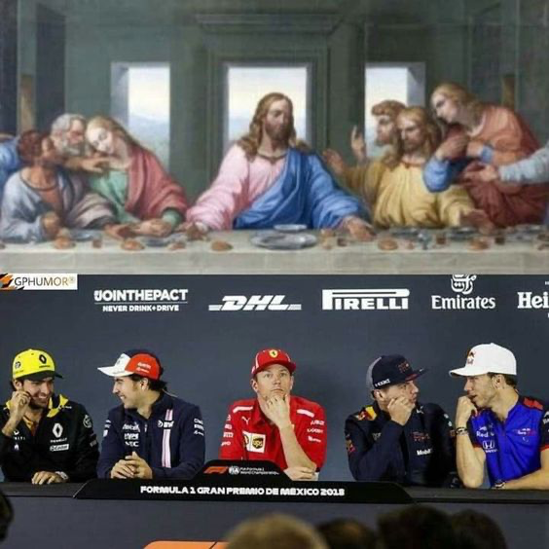


Bahrain |  |  | Saudi Arabia |  |  | Australia |  |  | Italy |  |  | USA
Miejsce | Skrót |  | Miejsce | Skrót |  | Miejsce | Skrót |  | Miejsce | Skrót |  | Miejsce | Skrót
1 |  |  | 1 |  |  | 1 |  |  | 1 |  |  | 1
2 |  |  | 2 |  |  | 2 |  |  | 2 |  |  | 2
3 |  |  | 3 |  |  | 3 |  |  | 3 |  |  | 3
4 |  |  | 4 |  |  | 4 |  |  | 4 |  |  | 4
5 |  |  | 5 |  |  | 5 |  |  | 5 |  |  | 5
6 |  |  | 6 |  |  | 6 |  |  | 6 |  |  | 6
7 |  |  | 7 |  |  | 7 |  |  | 7 |  |  | 7
8 |  |  | 8 |  |  | 8 |  |  | 8 |  |  | 8
9 |  |  | 9 |  |  | 9 |  |  | 9 |  |  | 9
10 |  |  | 10 |  |  | 10 |  |  | 10 |  |  | 10
11 |  |  | 11 |  |  | 11 |  |  | 11 |  |  | 11
12 |  |  | 12 |  |  | 12 |  |  | 12 |  |  | 12
13 |  |  | 13 |  |  | 13 |  |  | 13 |  |  | 13
14 |  |  | 14 |  |  | 14 |  |  | 14 |  |  | 14
15 |  |  | 15 |  |  | 15 |  |  | 15 |  |  | 15
16 |  |  | 16 |  |  | 16 |  |  | 16 |  |  | 16
17 |  |  | 17 |  |  | 17 |  |  | 17 |  |  | 17
18 |  |  | 18 |  |  | 18 |  |  | 18 |  |  | 18
19 |  |  | 19 |  |  | 19 |  |  | 19 |  |  | 19
20 |  |  | 20 |  |  | 20 |  |  | 20 |  |  | 20


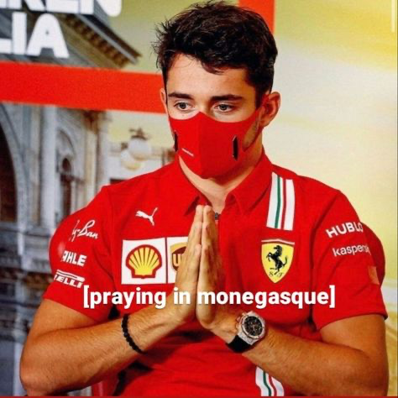

Spain |  |  | Monaco |  |  | Azerbaijan |  |  | Canada |  |  | GB
Miejsce | Skrót |  | Miejsce | Skrót |  | Miejsce | Skrót |  | Miejsce | Skrót |  | Miejsce | Skrót
1 |  |  | 1 |  |  | 1 |  |  | 1 | VER | 3 | 1 | VER | 0
2 |  |  | 2 |  |  | 2 | W |  | 2 | SAI | 3 | 2 | SAI | 1
3 |  |  | 3 |  |  | 3 | E |  | 3 | ALO | 0 | 3 | LEC | 1
4 |  |  | 4 |  |  | 4 | L |  | 4 | RUS | 3 | 4 | PER | 0
5 |  |  | 5 |  |  | 5 | L |  | 5 | PER | 0 | 5 | RUS | 0
6 |  |  | 6 |  |  | 6 | D |  | 6 | OCO | 3 | 6 | NOR | 3
7 |  |  | 7 |  |  | 7 | O |  | 7 | HAM | 0 | 7 | HAM | 0
8 |  |  | 8 |  |  | 8 | N |  | 8 | MSC | 0 | 8 | GAS | 0
9 |  |  | 9 |  |  | 9 | E |  | 9 | LEC | 0 | 9 | ALO | 0
10 |  |  | 10 |  |  | 10 | B |  | 10 | MAG | 0 | 10 | MSC | 0
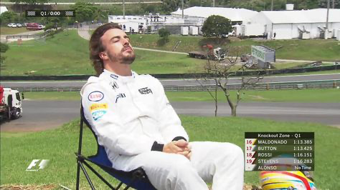
11 |  |  | 11 |  |  | 11 | A |  | 11 | RIC | 3 | 11 | OCO | 0
12 |  |  | 12 |  |  | 12 | K |  | 12 | GAS | 0 | 12 | TSU | 0
13 |  |  | 13 |  |  | 13 | U |  | 13 | NOR | 0 | 13 | ZHO | 0
14 |  |  | 14 |  |  | 14 |  |  | 14 | ZHO | 0 | 14 | ALB | 0
15 |  |  | 15 |  |  | 15 |  |  | 15 | BOT | 0 | 15 | BOT | 0
16 |  |  | 16 |  |  | 16 |  |  | 16 | VET | 0 | 16 | RIC | 0
17 |  |  | 17 |  |  | 17 |  |  | 17 | TSU | 1 | 17 | VET | 0

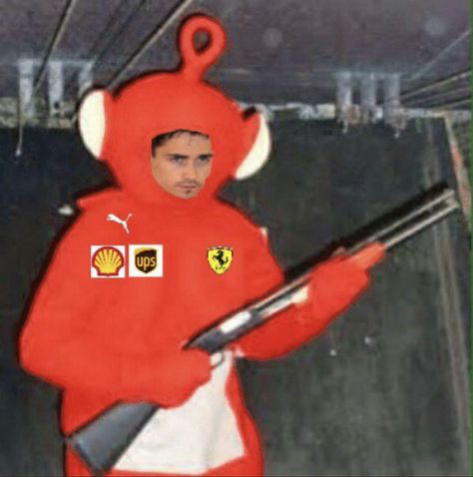
18 |  |  | 18 |  |  | 18 |  |  | 18 | ALB | 0 | 18 | MAG | 0
19 |  |  | 19 |  |  | 19 |  |  | 19 | STR | 0 | 19 | LAT | 0
20 |  |  | 20 |  |  | 20 |  |  | 20 | LAT | 0 | 20 | STR | 0
 |  |  |  |  |  |  |  |  |  |  | 16 | PP | VER | 0
 |  |  |  |  |  |  |  |  |  |  |  | Rand | anulowany pomiar - wyjazd poza linie | 0
 |  |  |  |  |  |  |  |  |  |  |  |  |  | 5

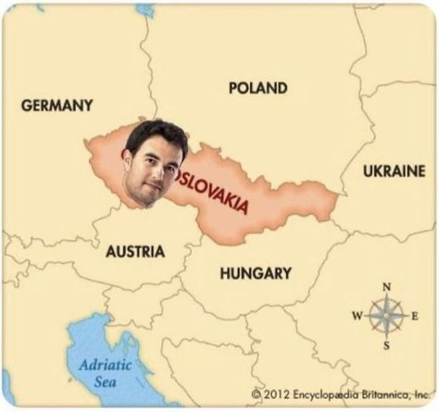
Austria |  |  | France |  |  | Hungary |  |  | Belgium |  |  | Netherlands
Miejsce | Skrót |  | Miejsce | Skrót |  | Miejsce | Skrót |  | Miejsce | Skrót |  | Miejsce | Skrót
1 | ver | 1 | 1 | VER | 3 | 1 | RUS | 0 | 1 | SAI | 0 | 1 | VER | 3
2 | Per | 0 | 2 | LEC | 0 | 2 | VER | 1 | 2 | PER | 3 | 2 | SAI | 0
3 | Lec | 0 | 3 | PER | 1 | 3 | LEC | 0 | 3 | RUS | 1 | 3 | PER | 0
4 | Sai | 0 | 4 | RUS | 1 | 4 | NOR | 0 | 4 | VER | 0 | 4 | RUS | 0
5 | Rus | 1 | 5 | HAM | 0 | 5 | SAI | 0 | 5 | LEC | 1 | 5 | LEC | 0
6 | Nor | 1 | 6 | MSC | 0 | 6 | PER | 1 | 6 | HAM | 0 | 6 | MSC | 0
7 | Gas | 0 | 7 | ALO | 1 | 7 | OCO | 0 | 7 | ALO | 0 | 7 | ALO | 1
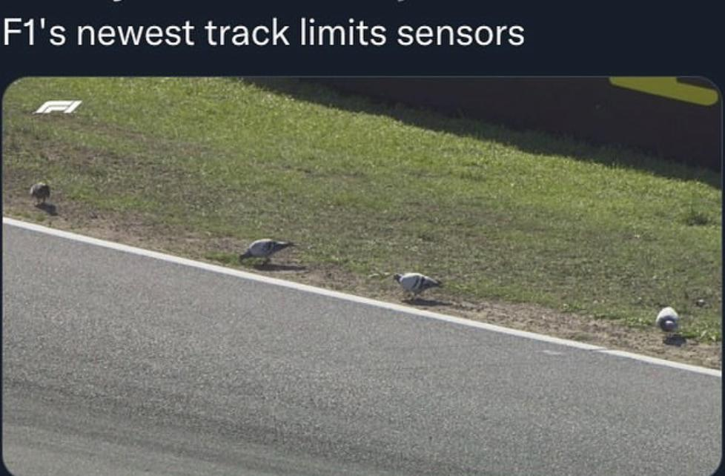
8 | Vet | 0 | 8 | SAI | 0 | 8 | MAG | 0 | 8 | RIC | 0 | 8 | OCO | 1
9 | Msc | 0 | 9 | NOR | 0 | 9 | ALO | 1 | 9 | GAS | 3 | 9 | NOR | 0
10 | Oco | 0 | 10 | GAS | 0 | 10 | MSC | 0 | 10 | VET | 0 | 10 | STR | 3
11 | Ham | 0 | 11 | OCO | 0 | 11 | RIC | 0 | 11 | NOR | 1 | 11 | HAM | 0
12 | Bot | 1 | 12 | BOT | 0 | 12 | GAS | 3 | 12 | OCO | 0 | 12 | GAS | 1
13 | Alo | 0 | 13 | VET | 0 | 13 | HAM | 0 | 13 | ZHO | 1 | 13 | TSU | 0
14 | Ric | 0 | 14 | MAG | 0 | 14 | TSU | 0 | 14 | ALB | 0 | 14 | ZHO | 0
15 | Alb | 0 | 15 | TSU | 0 | 15 | BOT | 0 | 15 | BOT | 0 | 15 | BOT | 0
16 | Mag | 0 | 16 | ALB | 0 | 16 | ALB | 1 | 16 | TSU | 0 | 16 | ALB | 0
17 | Tsu | 1 | 17 | RIC | 0 | 17 | ZHO | 0 | 17 | STR | 0 | 17 | MAG | 0
18 | Zho | 0 | 18 | ZHO | 0 | 18 | STR | 0 | 18 | MSC | 1 | 18 | RIC | 1
19 | Str | 0 | 19 | STR | 0 | 19 | VET | 0 | 19 | LAT | 1 | 19 | VET | 0
20 | Lat | 1 | 20 | LAT | 0 | 20 | LAT | 0 | 20 | MAG | 0 | 20 | LAT | 0
 |  | 6 | PP | VER | 0 | PP | VER | 0 | PP | PER | 0 | PP |  | 0
 |  |  | RAND | Ktoś się pogubi przy zakręcie aka skróci trasie na 8&9 | 2 | RAND | KRĘGLE JAK W TAMTYM ROKU | -1 | RAND | GRANDE STRATEGIA STRIKE AGAIN | -1 | RAND | DNF i czerwona Flaga | -1
 |  |  |  |  | 8 |  |  | 6 |  |  | 11 |  |  | 9

Italy |  |  | Singapore |  |  | Japan |  |  | USA |  |  | Mexico
Miejsce | Skrót |  | Miejsce | Skrót |  | Miejsce | Skrót |  | Miejsce | Skrót |  | Miejsce | Skrót
1 |  |  | 1 |  |  | 1 |  |  | 1 |  |  | 1
2 |  |  | 2 |  |  | 2 |  |  | 2 |  |  | 2
3 |  |  | 3 |  |  | 3 |  |  | 3 |  |  | 3
4 |  |  | 4 |  |  | 4 |  |  | 4 |  |  | 4
5 |  |  | 5 |  |  | 5 |  |  | 5 |  |  | 5
6 |  |  | 6 |  |  | 6 |  |  | 6 |  |  | 6
7 |  |  | 7 |  |  | 7 |  |  | 7 |  |  | 7
8 |  |  | 8 |  |  | 8 |  |  | 8 |  |  | 8
9 |  |  | 9 |  |  | 9 |  |  | 9 |  |  | 9
10 |  |  | 10 |  |  | 10 |  |  | 10 |  |  | 10
11 |  |  | 11 |  |  | 11 |  |  | 11 |  |  | 11
12 |  |  | 12 |  |  | 12 |  |  | 12 |  |  | 12
13 |  |  | 13 |  |  | 13 |  |  | 13 |  |  | 13
14 |  |  | 14 |  |  | 14 |  |  | 14 |  |  | 14
15 |  |  | 15 |  |  | 15 |  |  | 15 |  |  | 15
16 |  |  | 16 |  |  | 16 |  |  | 16 |  |  | 16
17 |  |  | 17 |  |  | 17 |  |  | 17 |  |  | 17
18 |  |  | 18 |  |  | 18 |  |  | 18 |  |  | 18
19 |  |  | 19 |  |  | 19 |  |  | 19 |  |  | 19
20 |  |  | 20 |  |  | 20 |  |  | 20 |  |  | 20

Brazil |  |  | AbuDhabi
Miejsce | Skrót |  | Miejsce | Skrót
1 |  |  | 1
2 |  |  | 2
3 |  |  | 3
4 |  |  | 4
5 |  |  | 5
6 |  |  | 6
7 |  |  | 7
8 |  |  | 8
9 |  |  | 9
10 |  |  | 10
11 |  |  | 11
12 |  |  | 12
13 |  |  | 13
14 |  |  | 14
15 |  |  | 15
16 |  |  | 16
17 |  |  | 17
18 |  |  | 18
19 |  |  | 19
20 |  |  | 20

